概要
■概要
「①GHG排出量流通に必要なデータ_主項目」シート
Pathfinder Framework（PF）やGreen x Digitalコンソーシアム（GxD）の項目を踏まえたGHG排出量流通に必要なデータ項目
各社見解を踏まえ、必須(M)/任意(O)判定を整理・反映したフォーマット案を作成している
本フォーマットを統一規格・項目として、データ流通推進時の参考としていただくことを想定
「②化学業界向けの項目」シート
化学業界でデータ流通が推進されている項目と、①シートとの差分項目を整理しているデータ項目。回答は任意
「参考_データ品質評価」シート
「①GHG排出量流通に必要なデータ_主項目」シートの、「#5 データ品質評価」に関する参考シート
■データ連携実務上は不要な参考・備忘シート
「参考_①PF・GxD要求レベルなども含む」シート
「①GHG排出量算定に必要なデータ_主項目」シートに、PFやGxDの要求レベルを記載している参考シート
「備忘_システム上で連携する際に追加が想定される項目」シート
PF等では、システム上で自動生成されるものと整理されており、エクセル管理上は不要として「①GHG排出量流通に必要なデータ_主項目」シートから削除した項目を整理している。システム上でデータ連携を実施する場合は、追加することが想定されるため、追って確認ができるよう備忘として記載

①GHG排出量流通に必要なデータ_主項目
↓凡例：「M：必須、O：任意、R：推奨、次versionではMとなる：O*、次versionではOとなる：M*」M（条件付き）の条件は項目説明列に記載
Pathfinder Framework（PF）やGreen x Digitalコンソーシアム（GxD）の項目を踏まえたGHG排出量流通に必要なデータ項目 |  |  |  | ↓ハイライトセルに記入／選択をお願いします。 |  |  |  |  | *
 | 項目 |  |  | 回答用の列 | 対象となる算定方法 | Step別の要求レベル |  |  | *
 | # | 項目名 | 項目説明 | 回答欄 | 共通 or 製品 or 組織ベース | Step1 | Step2 | Step3 | *
 | 1 | 企業名・製品名・ID情報等 |  |  |  |  |  |  | *
 | 1-1 | データバージョン (更新回数) | データのバージョン。データが更新されるたびに値が生成される 例えば1から始まり、2,3と増加していく。PCFに変更が加えられると、このバージョン番号も増加する |  | 共通 | M | M | M | *
 | 1-2 | データ生成日時 | プラットフォームでデータが生成された日時 例：A社がプロットフォーム上で3/1にデータを生成し（登録し）、取引会社Bは、その情報を6/1に取得した場合、当該データのデータ生成日時は「3/1」 | YYYY/MM/DD | 共通 | M | M | M | *
 | 1-3 | 有効期間の開始日 | 有効であると宣言される期間の開始日 | YYYY/MM/DD | 共通 | O | O | O | *
 | 1-4 | 有効期間の終了日 | 有効であると宣言される期間の終了日 指定ない場合、データ収集期間(終了)から3年間有効 | YYYY/MM/DD | 共通 | O | O | O | *
 | 1-5 | 企業名 | 企業名 |  | 共通 | M | M | M | *
 | 1-6 | 企業ID | DUNS Number/ISIN/Tickerコード、等の一意に特定できる企業ID |  | 共通 | M | M | M | *
 | 1-7 | 製品分類 | 製品分類（URN、CPCコード、CAS番号、化審法番号、CNコードなど） |  | 共通 | O | O | O | *
 | 1-8 | 製品名 | 対象製品の取引名称 |  | 共通 | M | M | M | *
 | 1-9 | 製品ID | 製品ID |  | 共通 | M | M | M | *
 | 1-10 | 製品説明 | 製品の説明 |  | 共通 | O | M | M | *
 | 1-11 | コメント | カーボンフットプリントの計算に関する情報や指示、またはデータの解釈、監査、検証の可能性に関する情報に使用することができる。GxDは空白可 ※特に記載することがない場合は、空白でも良い |  | 共通 | M | M | M | *
 | 2 | CFP値算定の前提 |  |  |  |  |  |  | *
 | 2-1 | 参照したスタンダード(業種横断) | 排出量の計算や配分のために用いられた業界横断的なスタンダード (GHGプロトコル、ISO14067、ISO14044など) |  | 共通 | M | M | M | *
 | 2-2 | 製品または業種固有ルール -PCR運営者 | PCR運営者を記載（PEF、EPD International、左記事業者が発行していない PCR の場合その運営者名を記載） ※製品または業種固有ルールを使用した場合に記載する項目 |  | 共通 | M（条件付き） | M（条件付き） | M（条件付き） | *
 | 2-3 | 製品または業種固有ルール -PCRルール名称 | PCRルール名称 ※製品または業種固有ルールを使用した場合に記載する項目 |  | 共通 | M（条件付き） | M（条件付き） | M（条件付き） | *
 | 2-4 | 算定方法 | 算定方法を選択（製品ベース: 0, 組織ベース: 1） |  | 共通 | M | M | M | *
 | 2-5 | 生物由来炭素算定の方法論 | 生物由来炭素の排出量と除去量を算定する際に参照した方法論の名前 ※2025年までは、提供するデータに、生物由来炭素の排出量や除去量が含まれている場合のみ、使用した方法論を記入する |  | 共通 | M（条件付き） | M（条件付き） | M（条件付き） | *
 | 2-6 | 宣言単位 | l (リットル), Kg, m, m², KW/h, メガジュール, トンキロメートル, m³ 組織ベース算定では、「円」も可 |  | 共通 | M | M | M | *
 | 2-7 | 製品量 | 宣言単位に対する量 |  | 共通 | M | M | M | *
 | 2-8 | 宣言単位あたり製品質量 | 宣言単位あたり製品質量 「宣言単位」にあるように「製品量」の値は、製品によって、Kg、l(ℓ)等単位が異なる。また同じ製品であっても会社ごとに使用している単位が異なる場合がある。つまり、ある会社は10kgあたりのGHG排出量が3kg、ある会社は3lあたりのGHG排出量が2kgと出してくる。集めた側が集計しやすいように単位をすべてKg換算するために当該項目はある |  | 共通 | M | M | M | *
 | 2-9 | バウンダリープロセス記述 | ライフサイクルの各段階に起因するプロセスの説明を記述する。空白でも良い 例：生産段階でのインプットとして含まれる電力消費量 ※製品ベース算定を使用した場合に記載する項目 |  | 製品ベース | M（条件付き） | M（条件付き） | M（条件付き） | *
 | 2-10 | 算定対象カテゴリ | 組織ベース算定におけるバウンダリプロセス記述の位置づけ CO2データの算定対象としたスコープやカテゴリ。scope1,2 に加えて、scope3 について算定対象カテゴリを配列で設定。例：[1, 4, 5] スコープやカテゴリの一部を除外している（例：Scope2におけるオフィス棟の照明）場合は、その内容なども記入可能 |  | 組織ベース | R | R | R | *
 | 2-11 | カットオフ：％ | PCF から除外される排出量の割合 カットオフレート(考慮しなくても良い排出量を除外) 0.0 から 5 の数値 (少数含む) |  | 共通 | O | M | M | *
 | 2-12 | カットオフ：説明 | PCF 排出量除外の理由を記載 |  | 共通 | O | M | M | *
 | 2-13 | GWP特性評価係数のIPCCバージョン | GWP特性評価係数を参照したIPCC報告書のバージョン ※GWP特性評価係数のIPCCバージョンを使用した場合に記載する項目 |  | 共通 | M（条件付き） | M（条件付き） | M（条件付き） | *
 | 2-14 | 二次データ排出係数のデータベース名とバージョン | 使用した二次データ排出係数のデータベース名とバージョン 例：IDEA v●.● ※二次データを使用した場合に記載する項目 |  | 共通 | M（条件付き） | M（条件付き） | M（条件付き） | *
 | 2-15 | データ収集期間 (開始) | PCFの収集を開始した日時。なお、このデータ収集開始日時は、当該PCFが参照または報告する期間の開始日時とみなされる | YYYY/MM/DD | 共通 | M | M | M | *
 | 2-16 | データ収集期間 (終了) | PCFの収集を終了した日時 | YYYY/MM/DD | 共通 | M | M | M | *
 | 2-17 | データ収集を行った地理的範囲（区画） | 以下、いずれかを記載 ・区画：地理的粒度が行政区画（例えば東京都）の場合は、その具体を記載 ・国：地理的粒度が国（例えば日本国）の場合は、その具体を記載 ・準地域：地理的粒度が準地域的（例えばアジア全域）の場合は、その具体を記載 ※「区画、国、準地域」のいずれかの記載が必須(Must)であるためM（条件付き）となっている |  | 共通 | M（条件付き） | M（条件付き） | M（条件付き） | *
 | 2-18 | データ収集を行った地理的範囲（国） | 同上 |  | 共通 | M（条件付き） | M（条件付き） | M（条件付き） | *
 | 2-19 | データ収集を行った地理的範囲（準地域） | 同上 |  | 共通 | M（条件付き） | M（条件付き） | M（条件付き） | *
 | 2-20 | 配分規則 | 配分の際に参照したルール・配分規則 |  | 製品ベース | O | O | O | *
 | 2-21 | 配分レベル Scope1 | 組織ベース算定において、CO2データを算定するにあたり、実施した配分のレベルを記載 例：組織全体のScope1 排出量を組織全体の総生産量等で配分した場合は「組織」、プロセス細分割によって生産拠点単位の排出量を拠点の総生産量等で配分した場合は「拠点」と記載する。建屋単位で配分した場合は「建屋」、生産ライン単位で配分した場合は「生産ライン」と記載する ※組織ベース算定を使用した場合に記載する項目 |  | 組織ベース | M（条件付き） | M（条件付き） | M（条件付き） | *
 | 2-22 | 配分レベル Scope2 | 上記のScope2 排出量を配分するパターン |  | 組織ベース | M（条件付き） | M（条件付き） | M（条件付き） | *
 | 2-23 | 配分レベル Scope3 | 上記のScope3 排出量を配分するパターン |  | 組織ベース | M（条件付き） | M（条件付き） | M（条件付き） | *
 | 2-24 | 配分の指標 Scope1 | Scope1 排出量を配分する際に使用した指標を記入する。 例：物理的指標（個数、体積、等）、経済的指標（生産高等） |  | 組織ベース | R | R | R | *
 | 2-25 | 配分の指標 Scope2 | 上記のScope2 排出量を配分するパターン |  | 組織ベース | R | R | R | *
 | 2-26 | 配分の指標 Scope3 | 上記のScope3 排出量を配分するパターン |  | 組織ベース | R | R | R | *
 | 2-27 | 配分レベル 記述欄 | 「配分のレベル」をさらに詳細に記載するための自由記述欄 例：配分のレベルがScope3のカテゴリによって異なる場合、「配分のレベル：Scope3」に記入しなかったレベルについて本欄に記載することができる |  | 組織ベース | O | O | O | *
 | 2-28 | 配分の指標 記述欄 | 「配分の指標」をさらに詳細に記載するための自由記述欄 例：配分の指標がScope3カテゴリによって異なる場合、「配分の指標：Scope3」に記入できなかったカテゴリで使用した配分指標を記載することができる |  | 組織ベース | O | O | O | *
 | 3 | CFP値・その他結果指標 |  |  |  |  |  |  | *
 | 3-1 | 総排出量・生物由来除く (pCfExcludingBiogenic) | 生物由来CO2を除いたPCF (kgCO2e / 宣言単位) ※原単位を記載。（活動量×原単位の値ではない点に留意が必要） |  | 共通 | M | M | M | *
 | 3-2 | 総排出量・生物由来含む (pCfIncludingBiogenic) | 全ての生物由来排出を含むPCF (kgCO2e / 宣言単位) 負の値になる可能性あり ※原単位を記載。（活動量×原単位の値ではない点に留意が必要） |  | 共通 | O | O | O | *
 | 3-3 | 直接土地利用変化排出量 (dLucGhgEmissions) | 直接土地利用変化 (dLUC) によるGHG排出量 (kgCO2e / 宣言単位) ※原単位を記載。（活動量×原単位の値ではない点に留意が必要） |  | 共通 | O | O | O | *
 | 3-4 | 土地管理排出量/除去量 (landManagementGhgEmissions) | 土地管理に関連するGHG排出・除去量 (kgCO2e / 宣言単位) ※原単位を記載。（活動量×原単位の値ではない点に留意が必要） |  | 共通 | O | O | O | *
 | 3-5 | その他生物由来炭素排出量 (otherBiogenicGhgEmissions) | その他の生物由来GHG排出量 (kgCO2e / 宣言単位) ※原単位を記載。（活動量×原単位の値ではない点に留意が必要） |  | 共通 | O | O | O | *
 | 3-6 | 生物由来の除去量 (biogenicCarbonWithdrawal) | 製品に含まれる生物由来炭素のCO2換算除去量 (kgCO2e / 宣言単位)。0以下の値 ※原単位を記載。（活動量×原単位の値ではない点に留意が必要） |  | 製品ベース | O | O | O | *
 | 3-7 | 間接土地利用変化排出量 (iLucGhgEmissions) | 間接土地利用変化 (iLUC) によるGHG排出量 (kgCO2e / 宣言単位) ※原単位を記載。（活動量×原単位の値ではない点に留意が必要） |  | 共通 | O | O | O | *
 | 3-8 | 化石燃料由来排出量 (fossilGhgEmissions) | 化石燃料由来のGHG排出量 (kgCO2e / 宣言単位) ※原単位を記載。（活動量×原単位の値ではない点に留意が必要） |  | 共通 | O | O | O | *
 | 3-9 | 化石燃料由来の炭素含有量 (fossilCarbonContent) | 製品の化石炭素含有量 (kgC / 宣言単位) ※原単位を記載。（活動量×原単位の値ではない点に留意が必要） |  | 製品ベース | O | O | O | *
 | 3-10 | 生物由来炭素含有量 (biogenicCarbonContent) | 製品の生物由来炭素含有量 (kgC / 宣言単位) ※原単位を記載。（活動量×原単位の値ではない点に留意が必要） |  | 製品ベース | O | O | O | *
 | 3-11 | 航空機エンジン由来の排出量 (aircraftGhgEmissions) | 航空機輸送によるGHG排出量 (kgCO2e / 宣言単位) ※原単位を記載。（活動量×原単位の値ではない点に留意が必要） |  | 共通 | O | O | O | *
 | 3-12 | 梱包に起因する排出量のフラグ | パッケージング排出量が 総排出量 (生物由来除く)、総排出量 (生物由来含む) に含まれるかどうかを示すフラグ |  | 共通 | M | M | M | *
 | 3-13 | 製品の梱包に起因する排出量 | 製品の梱包に起因する排出量 (kgCO2e / 宣言単位) |  | 共通 | O | O | O | *
 | 4 | 算定結果の補足情報（その他分析のためのデータ項目、下流企業へのアピールとなりうる項目など） |  |  |  |  |  |  | *
 | 4-1 | Gate-to-Gate 排出量 (gatetoGateFossilGhgEmissions) | 自社のGate-to-Gate排出量（kgCO2e / 宣言単位) |  | 共通 | ー | ー | O | *
 | 4-2 | Gate-to-Gate 生物由来炭素含有量 (gatetoGateBiogenicCarbonContent) | Gate-to-Gate の、生物由来炭素の質量（kgC / 宣言単位） 「生物由来炭素含有量(biogenicCarbonContent)」の数値の内数として、自社よりも上流部分を除いた自社分のみを 設定 |  | 共通 | ー | ー | O | *
 | 4-3 | 証書使用量（含む再エネ電力由来J-ク レジット | 宣言単位あたりのアンバンドルド証書の使用量（kWh / 宣言単位） |  | 共通 | O | O | O | *
 | 4-4 | 証書種類（含む再エネ電力由来J-クレ ジット） | 使用した証書の種類を記載する ＜入力例 国内＞ • 非化石証書（再エネ指定あり） • グリーン電力証書 • Jクレジット（再エネ発電） ＜入力例 海外＞ • GO、US-REC、I-REC、Indian REC、Korean REC、Australian REC、 NZREC、REGO、TIGR、T-REC |  | 共通 | O | O | O | *
 | 4-5 | 不確実性評価の説明 | 結果とその主要な要因、および不確実性評価の定性的な説明を記述 1次データが正確でない場合 (データの信頼性がない、安定した値になっていない等)、2次データを使用した方が良いケースがあるためその注釈コメントとして記述する |  | 共通 | O | O | O | *
...

参考_データ品質評価
■第一回協議会資料より
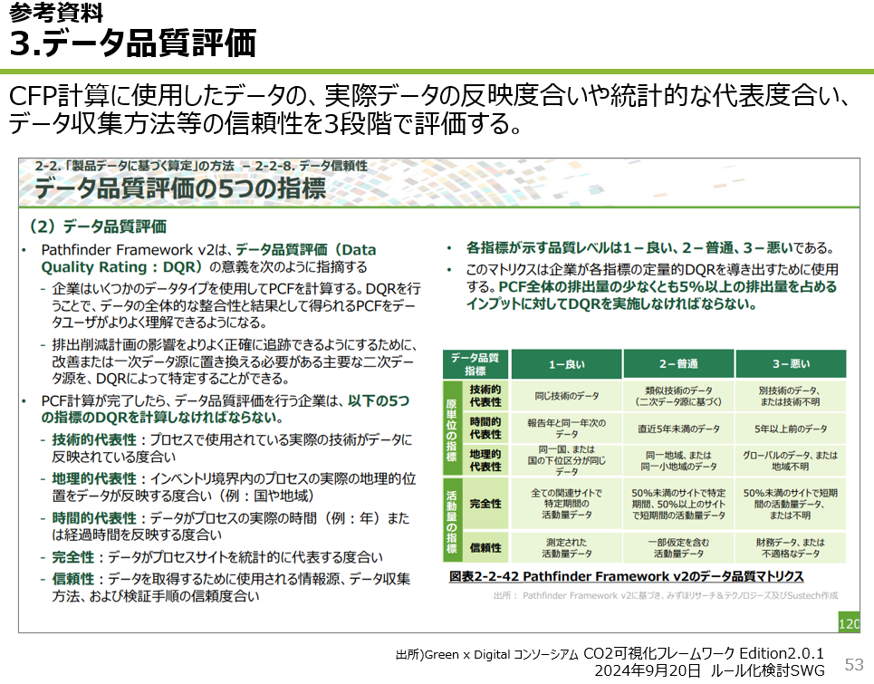

参考_①PF・GxD要求レベルなども含む
↓凡例：
「M：必須、O：任意、R：推奨、次versionではMとなる：O*、次versionではOとなる：M*」
M（条件付き）の条件は項目説明列に記載
①シートのPF・GxD要求レベルなども含むバージョン |  |  |  | ↓ハイライトセルに記入／選択をお願いします。 |  |  |  |  |  |  | *
 | 項目 |  |  | 回答用の列 | 対象となる算定方法 | Step別の要求レベル |  |  | 要求レベルの参考 |  | *
 | # | 項目名 | 項目説明 | 回答欄 | 共通 or 製品 or 組織ベース | Step1 | Step2 | Step3 | Pathfinderf | GxDコンソ | *
 | 1 | 企業名・製品名・ID情報等 |  |  |  |  |  |  |  |  | *
 | 1-1 | データバージョン (更新回数) | データのバージョン。データが更新されるたびに値が生成される 例えば1から始まり、2,3と増加していく。PCFに変更が加えられると、このバージョン番号も増加する |  | 共通 | M | M | M | M | M | *
 | 1-2 | データ生成日時 | プラットフォームでデータが生成された日時 例：A社がプロットフォーム上で3/1にデータを生成し（登録し）、取引会社Bは、その情報を6/1に取得した場合、当該データのデータ生成日時は「3/1」 | YYYY/MM/DD | 共通 | M | M | M | M | M | *
 | 1-3 | 有効期間の開始日 | 有効であると宣言される期間の開始日 | YYYY/MM/DD | 共通 | O | O | O | M | M | *
 | 1-4 | 有効期間の終了日 | 有効であると宣言される期間の終了日 指定ない場合、データ収集期間(終了)から3年間有効 | YYYY/MM/DD | 共通 | O | O | O | O | M | *
 | 1-5 | 企業名 | 企業名 |  | 共通 | M | M | M | M | M | *
 | 1-6 | 企業ID | DUNS Number/ISIN/Tickerコード、等の一意に特定できる企業ID |  | 共通 | M | M | M | M | M | *
 | 1-7 | 製品分類 | 製品分類（URN、CPCコード、CAS番号、化審法番号、CNコードなど） |  | 共通 | O | O | O | ー | O | *
...

備忘_システム上で連携する際に追加が想定される項目
以下項目は、PF等では、システム上で自動生成されるものと整理されており、エクセル管理上は不要として削除した。しかし、システム上でデータ連携を実施する場合は、追加することが想定されるため、留意が必要。（以下#は、「①GHG排出量流通に必要なデータ_主項目」シートの#とは異なる）
↓凡例
「M：必須、O：任意、R：推奨、次versionではMとなる：O*、次versionではOとなる：M*」
M（条件付き）の条件は項目説明列に記載
 |  |  |  |  |  |  |  | *
項目 |  |  | Step別の要求レベル |  |  | 要求レベルの参考 |  | *
# | 項目名 | 項目説明 | Step1 | Step2 | Step3 | Pathfinderf | GxDコンソ | *
1 | 企業名・製品名・ID情報等 |  |  |  |  |  |  | *
1-1 | データ ID | 識別子。プラットフォーム間で連携される個々のデータの識別に用いる | M | M | M | M | M | *
1-2 | 上流Product Footprintの識別子セット | メジャーアップデート等に伴い推奨されなくなった ProductFootprint 識別子を要素に持つ配列 | O | O | O | O | O | *
1-3 | データ更新日時 | プラットフォームでデータが更新された日時 | O | O | O | O | O | *
1-4 | ステータス | データの状態。"Active" (有効) または "Deprecated" (廃止) のいずれか | M | M | M | M | M | *
1-5 | ステータスコメント | 現在のステータスの理由を説明するコメント 古いバージョンのCFPデータからの変更点を説明する項目 | O | O | O | O | O | *
 |  |  |  |  |  |  |  | *
 |  |  |  |  |  |  |  | *
...

